理学院-辨识学生数据
学生姓名 | 学号 | 学院 | 专业 | 政治面貌 | 宿舍楼 | 是否在月会商库 | 家庭经济困难情况 | 奖惩情况 | 四六级 | 是否挂科 | 重点关注学生类别 | 是否校外住宿 | 校外住宿地点 | 照片 | 辅导员 | 辅导员工号
扎西多吉 | 3230241101 | 经济与管理学院 | 会计学 | 群众 | 7号楼 | 是 | 一般困难 | 无 | 未通过 | 否 | 民族学生 | 否 | 非校外住宿 |  | 孟庆龙 | 105601
比拉力江 | 3230314024 | 印刷包装与数字媒体学院 | 印刷工程 | 共青团员 | 12号楼 | 是 | 一般困难 | 无 | 四级 | 否 | 民族学生 | 否 | 非校外住宿 | 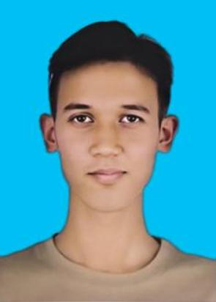 | 孟庆龙 | 105601
买迪乃 | 3230314025 | 电气工程学院 | 电气类 | 共青团员 | 4号楼 | 是 | 一般困难 | 无 | 四级 | 否 | 民族学生 | 否 | 非校外住宿 | 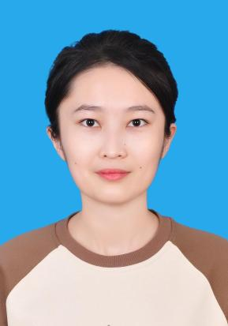 | 孟庆龙 | 105601
夏迪耶 | 3230314047 | 经济与管理学院 | 会计学 | 共青团员 | 4号楼 | 是 | 一般困难 | 无 | 四级 | 否 | 民族学生 | 否 | 非校外住宿 | 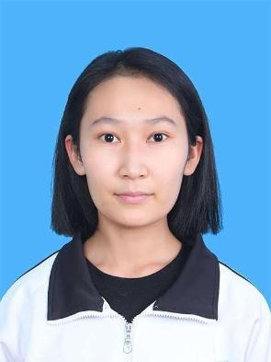 | 孟庆龙 | 105601
导礽 | 3230314101 | 印刷包装与数字媒体学院 | 印刷工程 | 共青团员 | 12号楼 | 是 | 非困难 | 无 | 未通过 | 否 | 民族学生 | 否 | 非校外住宿 | 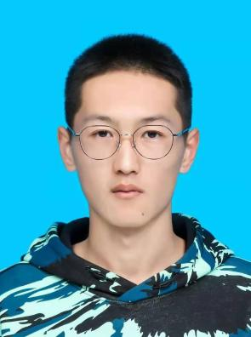 | 孟庆龙 | 105601
图尔荪 | 3230501032 | 经济与管理学院 | 经济学 | 共青团员 | 7号楼 | 是 | 特别困难 | 无 | 未通过 | 否 | 民族学生 | 否 | 非校外住宿 | 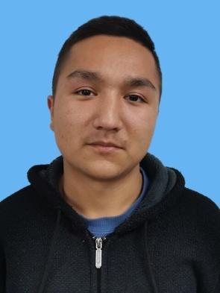 | 孟庆龙 | 105601
约麦尔 | 3230501033 | 经济与管理学院 | 经济学 | 群众 | 7号楼 | 是 | 特别困难 | 无 | 未通过 | 否 | 民族学生 | 否 | 非校外住宿 | 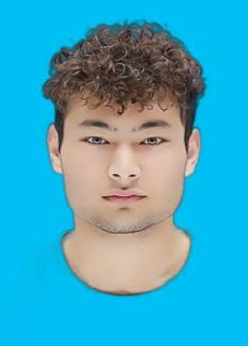 | 孟庆龙 | 105601
木尔克 | 3230513001 | 经济与管理学院 | 工商管理 | 群众 | 7号楼 | 是 | 一般困难 | 无 | 未通过 | 否 | 民族学生 | 否 | 非校外住宿 | 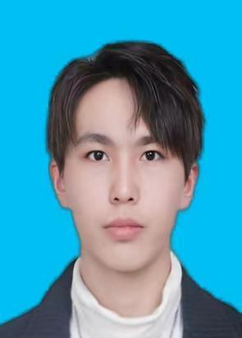 | 孟庆龙 | 105601
帕丽黛 | 3230513033 | 经济与管理学院 | 工商管理 | 群众 | 3号楼 | 是 | 一般困难 | 无 | 四级 | 否 | 民族学生 | 否 | 非校外住宿 | 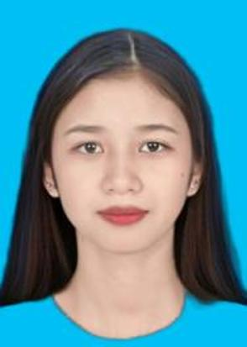 | 孟庆龙 | 105601
阿斯娜 | 3230513066 | 经济与管理学院 | 工商管理 | 共青团员 | 3号楼 | 是 | 一般困难 | 无 | 未通过 | 否 | 民族学生 | 否 | 非校外住宿 | 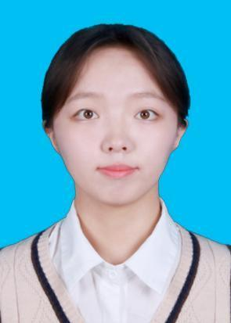 | 孟庆龙 | 105601
拉姆次仁 | 3230513088 | 经济与管理学院 | 工商管理 | 共青团员 | 3号楼 | 是 | 一般困难 | 无 | 未通过 | 否 | 民族学生 | 否 | 非校外住宿 |  | 孟庆龙 | 105601
旦曲 | 3230513098 | 经济与管理学院 | 工商管理 | 群众 | 7号楼 | 是 | 一般困难 | 无 | 未通过 | 否 | 民族学生 | 否 | 非校外住宿 | 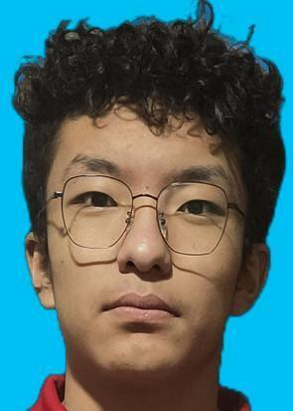 | 孟庆龙 | 105601
木也沙 | 3230513101 | 电气工程学院 | 电气类 | 中共预备党员 | 3号楼 | 是 | 一般困难 | “优秀学生干部”、“尚能修美”、“尚朴勤劳”、“尚善明德” | 未通过 | 否 | 民族学生 | 否 | 非校外住宿 | 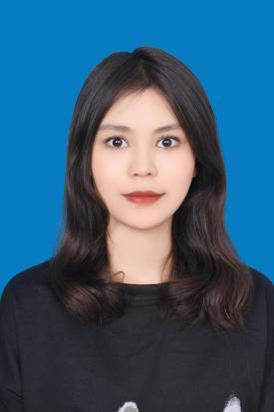 | 孟庆龙 | 105601
凯迪尔耶 | 3230513124 | 经济与管理学院 | 工商管理 | 群众 | 3号楼 | 是 | 一般困难 | 无 | 四级 | 否 | 民族学生 | 否 | 非校外住宿 | 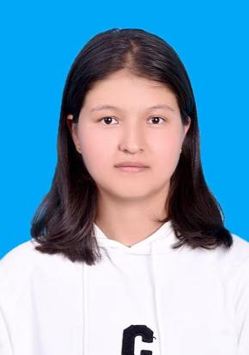 | 孟庆龙 | 105601
叶斯哈提 | 3230531008 | 经济与管理学院 | 会计学 | 共青团员 | 7号楼 | 是 | 一般困难 | 无 | 四级 | 否 | 民族学生 | 否 | 非校外住宿 | 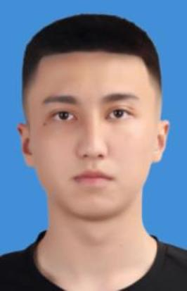 | 孟庆龙 | 105601
敖斯尔 | 3230531051 | 经济与管理学院 | 会计学 | 群众 | 7号楼 | 是 | 一般困难 | 无 | 未通过 | 是 | 民族学生、学业困难 | 否 | 非校外住宿 | 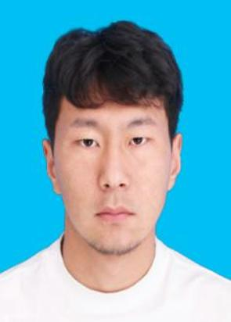 | 孟庆龙 | 105601
麦尔哈巴 | 3230531314 | 经济与管理学院 | 会计学 | 群众 | 3号楼 | 是 | 一般困难 | 无 | 未通过 | 否 | 民族学生 | 否 | 非校外住宿 |  | 孟庆龙 | 105601
马祖怡 | 3230551002 | 经济与管理学院 | 国际经济与贸易 | 共青团员 | 3号楼 | 是 | 一般困难 | “尚真笃学”“尚能修美”“优秀学生干部” | 四级 | 否 | 民族学生 | 否 | 非校外住宿 |  | 孟庆龙 | 105601
艾斯哈尔 | 3230551005 | 经济与管理学院 | 国际贸易与贸易 | 群众 | 7号楼 | 是 | 一般困难 | 无 | 未通过 | 否 | 民族学生 | 否 | 非校外住宿 | 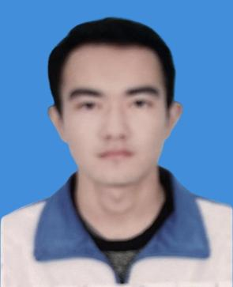 | 孟庆龙 | 105601
祖丽皮努尔 | 3230551026 | 经济与管理学院 | 国际经济与贸易 | 群众 | 3号楼 | 是 | 特别困难 | 无 | 未通过 | 否 | 民族学生 | 否 | 非校外住宿 | 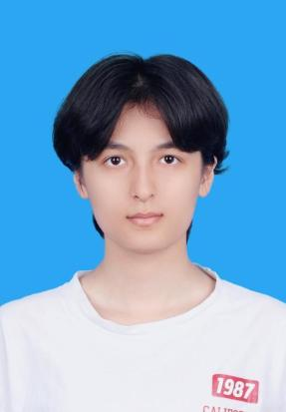 | 孟庆龙 | 105601
祖娜尔 | 3230551027 | 经济与管理学院 | 国际经济与贸易 | 群众 | 3号楼 | 是 | 一般困难 | 无 | 四级 | 否 | 民族学生 | 否 | 非校外住宿 | 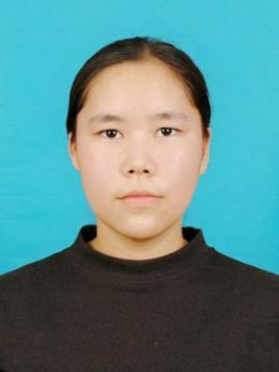 | 孟庆龙 | 105601
热孜宛古丽 | 3230551033 | 经济与管理学院 | 国际经济与贸易 | 共青团员 | 3号楼 | 是 | 特别困难 | 无 | 未通过 | 否 | 民族学生 | 否 | 非校外住宿 |  | 孟庆龙 | 105601
单昊天 | 3230571016 | 经济与管理学院 | 工业工程管理 | 群众 | 7号楼 | 是 | 一般困难 | 无 | 未通过 | 否 | 民族学生 | 否 | 非校外住宿 | 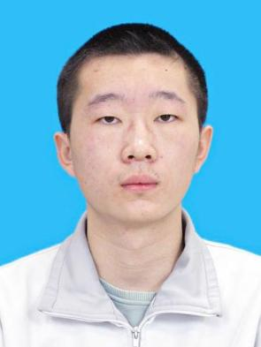 | 孟庆龙 | 105601
拜合亚尔 | 3230611079 | 电气工程学院 | 电气类 | 群众 | 7号楼 | 是 | 一般困难 | 无 | 未通过 | 否 | 民族学生 | 否 | 非校外住宿 | 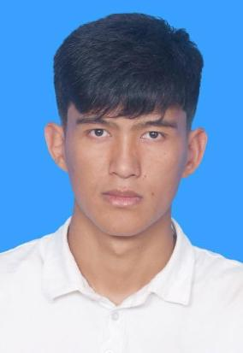 | 孟庆龙 | 105601
玛热阿提 | 3230911034 | 计算机科学与工程学院 | 计算机科学与技术 | 群众 | 6号楼 | 是 | 一般困难 | 无 | 未通过 | 否 | 民族学生 | 否 | 非校外住宿 | 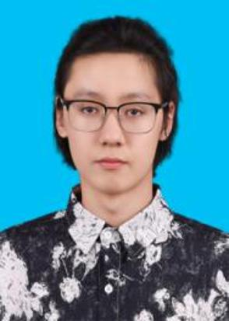 | 孟庆龙 | 105601
胡喜亚尔江 | 3230911059 | 计算机科学与工程学院 | 计算机科学与技术 | 共青团员 | 6号楼 | 是 | 一般困难 | “优秀学生干部”、“尚能修美”、“尚朴勤劳”、“尚善明德”“尚强健体” | 未通过 | 否 | 民族学生 | 否 | 非校外住宿 | 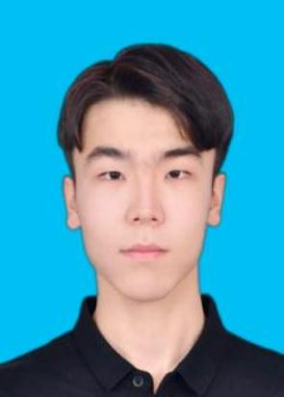 | 孟庆龙 | 105601
马晓伟 | 3231423001 | 艺术与设计学院 | 工业设计 | 群众 | 11号楼 | 是 | 一般困难 | 无 | 四级 | 否 | 民族学生 | 否 | 非校外住宿 | 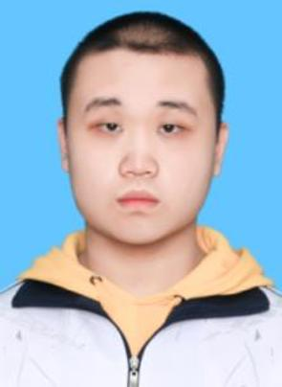 | 孟庆龙 | 105601
艾力 | 3231423004 | 艺术与设计学院 | 工业设计 | 群众 | 11号楼 | 是 | 一般困难 | 无 | 未通过 | 否 | 民族学生 | 否 | 非校外住宿 | 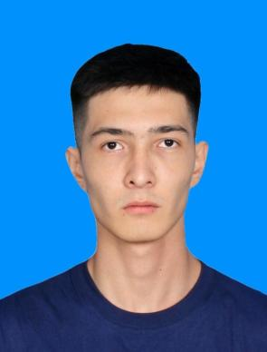 | 孟庆龙 | 105601
肉斯旦 | 3231423050 | 艺术与设计学院 | 工业设计 | 群众 | 11号楼 | 是 | 一般困难 | 无 | 未通过 | 否 | 民族学生 | 否 | 非校外住宿 | 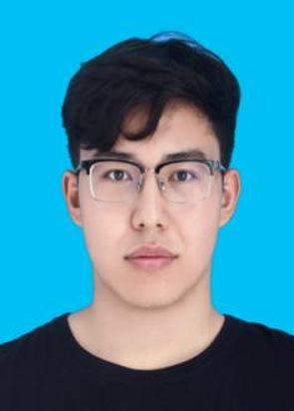 | 孟庆龙 | 105601
艾力那扎尔 | 3231611115 | 电气工程学院 | 电气类 | 群众 | 7号楼 | 是 | 一般困难 | 无 | 未通过 | 否 | 民族学生 | 否 | 非校外住宿 | 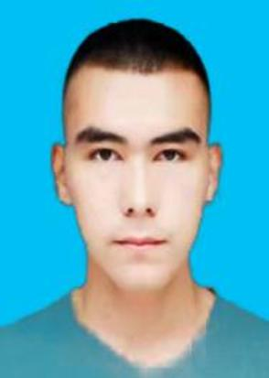 | 孟庆龙 | 105601
阿布都力艾孜孜 | 3231611138 | 电气工程学院 | 电气类 | 群众 | 7号楼 | 是 | 一般困难 | 无 | 四级 | 否 | 民族学生 | 否 | 非校外住宿 |  | 孟庆龙 | 105601
冯辉 | 3231712005 | 电气工程学院 | 电气类 | 共青团员 | 7号楼 | 是 | 一般困难 | 无 | 未通过 | 是 | 民族学生 | 否 | 非校外住宿 | 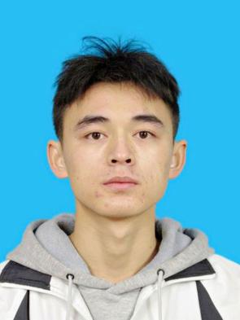 | 孟庆龙 | 105601
曲培多吉 | 3231712035 | 电气工程学院 | 电气类 | 共青团员 | 7号楼 | 是 | 一般困难 | 无 | 未通过 | 是 | 民族学生 | 否 | 非校外住宿 | 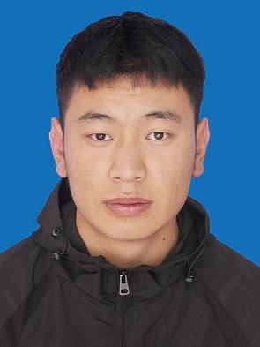 | 孟庆龙 | 105601
边巴布 | 3231712060 | 电气工程学院 | 电气类 | 共青团员 | 7号楼 | 是 | 特别困难 | 无 | 未通过 | 否 | 民族学生 | 否 | 非校外住宿 | 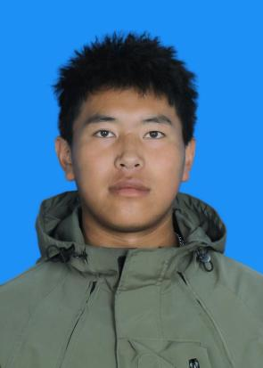 | 孟庆龙 | 105601
韦钰 | 3240221027 | 机械工程学院 | 车辆工程 | 共青团员 | 5号楼 | 是 | 一般困难 | 无 | 未通过 | 否 | 民族学生 | 否 | 非校外住宿 | 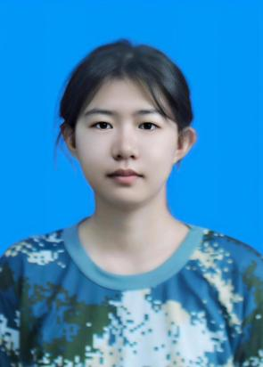 | 孟庆龙 | 105601
阿热祖克孜 | 3240221053 | 机械工程学院 | 车辆工程 | 中共预备党员 | 5号楼 | 是 | 一般困难 | 尚强健体、尚能修美、尚朴勤劳 | 四级 | 否 | 民族学生 | 否 | 非校外住宿 | 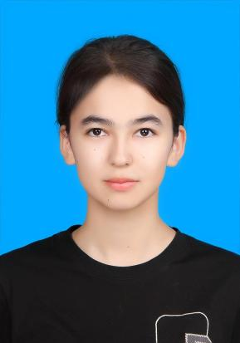 | 孟庆龙 | 105601
古再努尔 | 3240312026 | 印刷包装与数字媒体学院 | 印刷工程 | 群众 | 1号楼 | 是 | 特别困难 | 无 | 未通过 | 否 | 民族学生 | 否 | 非校外住宿 | 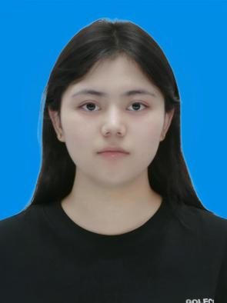 | 孟庆龙 | 105601
依力扎提 | 3240312054 | 印刷包装与数字媒体学院 | 印刷工程 | 共青团员 | 11号楼 | 是 | 一般困难 | 无 | 未通过 | 否 | 民族学生 | 否 | 非校外住宿 | 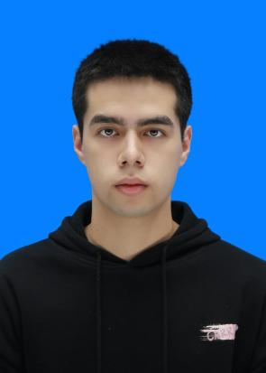 | 孟庆龙 | 105601
阿布杜许库尔 | 3240312082 | 印刷包装与数字媒体学院 | 印刷工程 | 群众 | 11号楼 | 是 | 一般困难 | 无 | 未通过 | 否 | 民族学生 | 否 | 非校外住宿 | 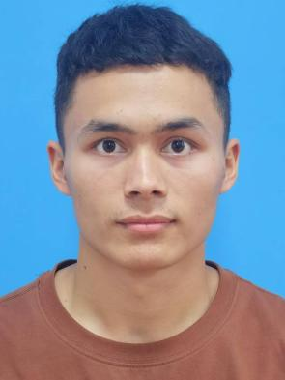 | 孟庆龙 | 105601
艾孜海尔 | 3240312083 | 自动化与信息工程学院 | 自动化 | 群众 | 11号楼 | 是 | 一般困难 | 无 | 未通过 | 是 | 民族学生 | 否 | 非校外住宿 | 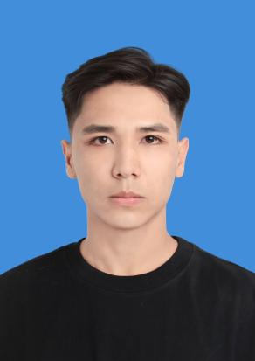 | 孟庆龙 | 105601
阿里米热 | 3240312110 | 印刷包装与数字媒体学院 | 印刷工程 | 共青团员 | 1号楼 | 是 | 特别困难 | 无 | 未通过 | 否 | 民族学生 | 否 | 非校外住宿 | 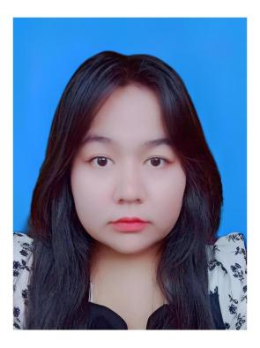 | 孟庆龙 | 105601
马尔旦 | 3240342077 | 印刷包装与数字媒体学院 | 数字媒体技术 | 共青团员 | 11号楼 | 是 | 一般困难 | 无 | 未通过 | 是 | 民族学生、学业困难 | 否 | 非校外住宿 | 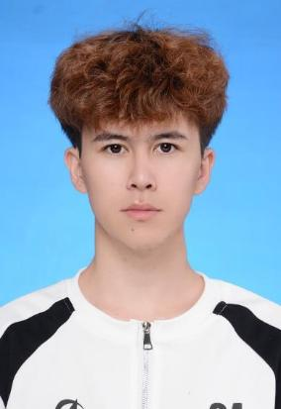 | 孟庆龙 | 105601
常登孝 | 3240342102 | 印刷包装与数字媒体学院 | 数字媒体技术 | 群众 | 11号楼 | 是 | 一般困难 | 无 | 未通过 | 否 | 民族学生 | 否 | 非校外住宿 | 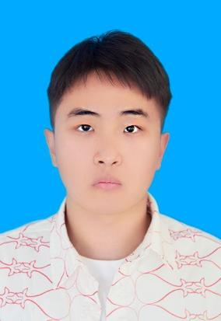 | 孟庆龙 | 105601
曲尼 | 3240413030 | 自动化与信息工程学院 | 自动化 | 共青团员 | 11号楼 | 是 | 特别困难 | 无 | 未通过 | 是 | 民族学生 | 否 | 非校外住宿 | 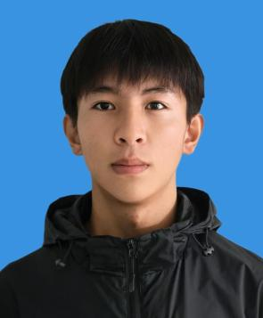 | 孟庆龙 | 105601
布威麦尔耶姆 | 3240501022 | 经济与管理学院 | 经济学 | 共青团员 | 5号楼 | 是 | 一般困难 | 无 | 四级 | 否 | 民族学生 | 否 | 非校外住宿 | 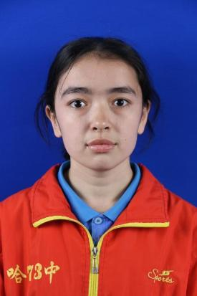 | 孟庆龙 | 105601
阿比代 | 3240501023 | 经济与管理学院 | 经济学 | 共青团员 | 5号楼 | 是 | 一般困难 | 无 | 未通过 | 否 | 民族学生 | 否 | 非校外住宿 | 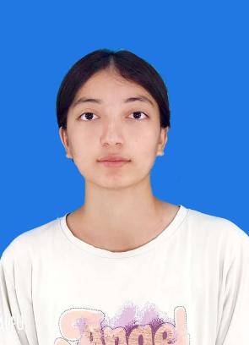 | 孟庆龙 | 105601
玛伊热 | 3240501024 | 经济与管理学院 | 经济学 | 共青团员 | 5号楼 | 是 | 特别困难 | 无 | 未通过 | 否 | 民族学生 | 否 | 非校外住宿 | 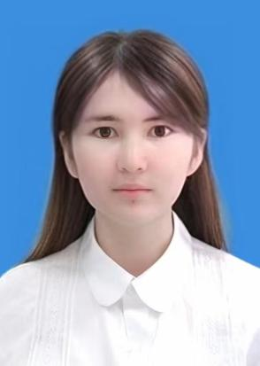 | 孟庆龙 | 105601
麦迪乃姆 | 3240501026 | 电气工程学院 | 电气类 | 共青团员 | 5号楼 | 是 | 一般困难 | 尚能修美、尚真笃学 | 未通过 | 否 | 民族学生 | 否 | 非校外住宿 | 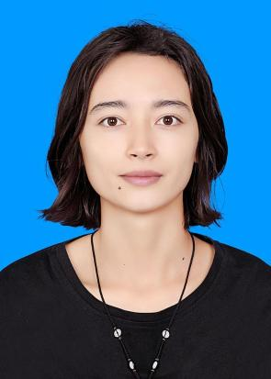 | 孟庆龙 | 105601
玉米提 | 3240501027 | 自动化与信息工程学院 | 自动化 | 群众 | 6号楼 | 是 | 一般困难 | 无 | 未通过 | 否 | 民族学生 | 否 | 非校外住宿 |  | 孟庆龙 | 105601
阿克卓勒 | 3240501028 | 材料科学与工程学院 | 新能源材料与器件 | 共青团员 | 6号楼 | 是 | 一般困难 | 尚能修美、尚真笃学、尚朴勤劳、尚强健体、优秀学生干部 | 未通过 | 否 | 民族学生、心理高关怀 | 否 | 非校外住宿 | 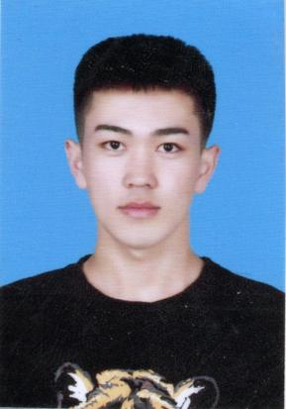 | 孟庆龙 | 105601
次旺拉姆 | 3240501029 | 经济与管理学院 | 经济学 | 共青团员 | 5号楼 | 是 | 一般困难 | 无 | 未通过 | 否 | 民族学生 | 否 | 非校外住宿 | 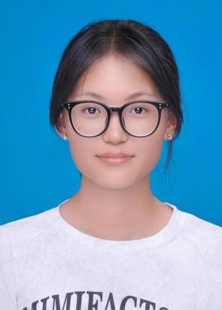 | 孟庆龙 | 105601
次仁曲珍 | 3240501030 | 经济与管理学院 | 经济学 | 共青团员 | 5号楼 | 是 | 一般困难 | 无 | 未通过 | 否 | 民族学生 | 否 | 非校外住宿 | 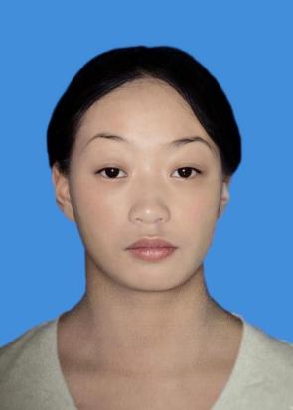 | 孟庆龙 | 105601
阿依古丽 | 3240513026 | 人文与外国语学院 | 法学 | 共青团员 | 5号楼 | 是 | 一般困难 | 无 | 未通过 | 否 | 民族学生 | 否 | 非校外住宿 | 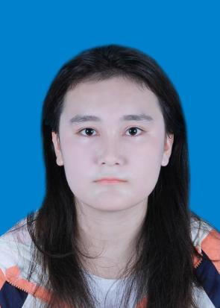 | 孟庆龙 | 105601
阿合那尔 | 3240513027 | 经济与管理学院 | 工商管理 | 群众 | 6号楼 | 是 | 一般困难 | 无 | 未通过 | 否 | 民族学生 | 否 | 非校外住宿 | 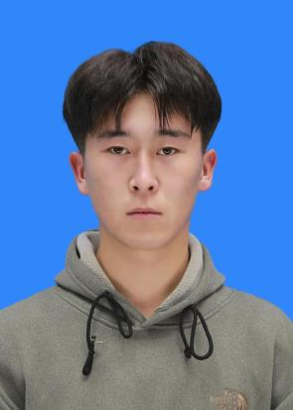 | 孟庆龙 | 105601
尼玛德吉 | 3240513028 | 经济与管理学院 | 工商管理 | 共青团员 | 5号楼 | 是 | 一般困难 | 无 | 未通过 | 否 | 民族学生 | 否 | 非校外住宿 | 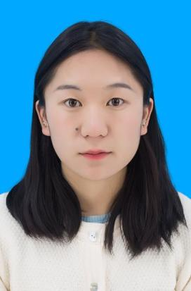 | 孟庆龙 | 105601
麦迪乃木 | 3240513055 | 经济与管理学院 | 工商管理 | 共青团员 | 6号楼 | 是 | 特别困难 | 无 | 未通过 | 否 | 民族学生 | 否 | 非校外住宿 | 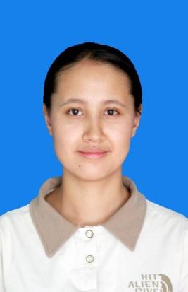 | 孟庆龙 | 105601
旦增塔青 | 3240513056 | 经济与管理学院 | 工商管理 | 群众 | 6号楼 | 是 | 一般困难 | 无 | 未通过 | 否 | 民族学生 | 否 | 非校外住宿 | 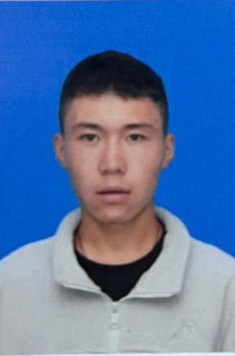 | 孟庆龙 | 105601
沙比奴尔 | 3240513082 | 电气工程学院 | 电气类 | 共青团员 | 5号楼 | 是 | 一般困难 | 尚真笃学 | 未通过 | 否 | 民族学生 | 否 | 非校外住宿 |  | 孟庆龙 | 105601
美拉巴宗 | 3240513083 | 经济与管理学院 | 工商管理 | 共青团员 | 5号楼 | 是 | 一般困难 | 无 | 未通过 | 否 | 民族学生 | 否 | 非校外住宿 |  | 孟庆龙 | 105601
木尼热 | 3240513109 | 经济与管理学院 | 工商管理 | 共青团员 | 5号楼 | 是 | 一般困难 | 尚能修美 | 未通过 | 否 | 民族学生 | 否 | 非校外住宿 |  | 孟庆龙 | 105601
索郎扎西 | 3240513110 | 经济与管理学院 | 工商管理 | 群众 | 6号楼 | 是 | 一般困难 | 无 | 未通过 | 否 | 民族学生 | 否 | 非校外住宿 |  | 孟庆龙 | 105601
欧珠加措 | 3240521024 | 经济与管理学院 | 金融学 | 共青团员 | 6号楼 | 是 | 一般困难 | 无 | 未通过 | 否 | 民族学生 | 否 | 非校外住宿 |  | 孟庆龙 | 105601
洛桑次仁 | 3240521025 | 经济与管理学院 | 经济学 | 共青团员 | 6号楼 | 是 | 一般困难 | 无 | 未通过 | 否 | 民族学生 | 否 | 非校外住宿 |  | 孟庆龙 | 105601
罗旺仁青 | 3240521049 | 经济与管理学院 | 金融学 | 群众 | 6号楼 | 是 | 一般困难 | 无 | 未通过 | 否 | 民族学生 | 否 | 非校外住宿 |  | 孟庆龙 | 105601
亚库普江 | 3240531028 | 经济与管理学院 | 会计学 | 共青团员 | 6号楼 | 是 | 特别困难 | 无 | 未通过 | 否 | 民族学生 | 否 | 非校外住宿 |  | 孟庆龙 | 105601
阿卜杜赛买提 | 3240531029 | 经济与管理学院 | 会计学 | 共青团员 | 6号楼 | 是 | 一般困难 | 无 | 未通过 | 否 | 民族学生 | 否 | 非校外住宿 |  | 孟庆龙 | 105601
阿卜杜拉 | 3240531057 | 电气工程学院 | 电气类 | 共青团员 | 6号楼 | 是 | 一般困难 | 无 | 未通过 | 否 | 民族学生 | 否 | 非校外住宿 |  | 孟庆龙 | 105601
马何明阳 | 3240571025 | 经济与管理学院 | 工业工程管理 | 群众 | 6号楼 | 是 | 一般困难 | 无 | 未通过 | 否 | 民族学生 | 否 | 非校外住宿 |  | 孟庆龙 | 105601
叶尔江 | 3240611029 | 水利水电学院 | 水利水电工程 | 群众 | 11号楼 | 是 | 一般困难 | 无 | 未通过 | 否 | 民族学生 | 否 | 非校外住宿 |  | 孟庆龙 | 105601
热娜古丽 | 3240611058 | 水利水电学院 | 水利水电工程 | 共青团员 | 3号楼 | 是 | 一般困难 | 无 | 未通过 | 否 | 民族学生 | 否 | 非校外住宿 |  | 孟庆龙 | 105601
夏衣旦 | 3240611059 | 电气工程学院 | 电气类 | 共青团员 | 3号楼 | 是 | 一般困难 | 尚能修美、尚朴勤劳、优秀学生 | 未通过 | 否 | 民族学生 | 否 | 非校外住宿 |  | 孟庆龙 | 105601
苍海 | 3240611089 | 水利水电学院 | 水利水电工程 | 群众 | 11号楼 | 是 | 一般困难 | 无 | 未通过 | 否 | 民族学生 | 否 | 非校外住宿 |  | 孟庆龙 | 105601
次仁永措 | 3240611090 | 水利水电学院 | 水利水电工程 | 群众 | 3号楼 | 是 | 一般困难 | 无 | 未通过 | 否 | 民族学生 | 否 | 非校外住宿 |  | 孟庆龙 | 105601
依木拉尼 | 3240611118 | 水利水电学院 | 水利水电工程 | 共青团员 | 11号楼 | 是 | 一般困难 | 无 | 未通过 | 否 | 民族学生 | 否 | 非校外住宿 |  | 孟庆龙 | 105601
尼玛仓拉 | 3240611119 | 水利水电学院 | 水利水电工程 | 群众 | 3号楼 | 是 | 特别困难 | 无 | 未通过 | 否 | 民族学生 | 否 | 非校外住宿 |  | 孟庆龙 | 105601
马超 | 3240643078 | 水利水电学院 | 能源与动力工程 | 群众 | 11号楼 | 是 | 一般困难 | 无 | 未通过 | 否 | 民族学生 | 否 | 非校外住宿 |  | 孟庆龙 | 105601
马启禛 | 3240643103 | 水利水电学院 | 能源与动力工程 | 共青团员 | 11号楼 | 是 | 一般困难 | 无 | 未通过 | 否 | 民族学生 | 否 | 非校外住宿 |  | 孟庆龙 | 105601
阿布都力巴色提 | 3240661029 | 水利水电学院 | 水文与水资源工程 | 群众 | 11号楼 | 是 | 一般困难 | 无 | 未通过 | 否 | 民族学生 | 否 | 非校外住宿 |  | 孟庆龙 | 105601
马依热 | 3240661057 | 水利水电学院 | 水文与水资源工程 | 共青团员 | 3号楼 | 是 | 一般困难 | 尚能修美、尚朴勤劳、尚强健体、优秀学生 | 未通过 | 否 | 民族学生 | 否 | 非校外住宿 |  | 孟庆龙 | 105601
努尔艾力 | 3240662022 | 水利水电学院 | 农业水利工程 | 群众 | 11号楼 | 是 | 一般困难 | 无 | 未通过 | 否 | 民族学生 | 否 | 非校外住宿 |  | 孟庆龙 | 105601
伊斯坎代尔 | 3240662024 | 水利水电学院 | 水利水电工程 | 群众 | 11号楼 | 是 | 一般困难 | 无 | 四级 | 否 | 民族学生 | 否 | 非校外住宿 |  | 孟庆龙 | 105601
曹泽西 | 3240662025 | 水利水电学院 | 农业水利工程 | 共青团员 | 11号楼 | 是 | 一般困难 | 无 | 未通过 | 否 | 民族学生 | 否 | 非校外住宿 |  | 孟庆龙 | 105601
西尔那依 | 3240662047 | 水利水电学院 | 农业水利工程 | 群众 | 3号楼 | 是 | 一般困难 | 无 | 未通过 | 否 | 民族学生、心理高关怀 | 否 | 非校外住宿 |  | 孟庆龙 | 105601
吕佳怡 | 3240662049 | 机械工程学院 | 机械类 | 群众 | 3号楼 | 是 | 一般困难 | 无 | 未通过 | 否 | 民族学生 | 否 | 非校外住宿 |  | 孟庆龙 | 105601
丁增绕丁 | 3240662050 | 水利水电学院 | 农业水利工程 | 共青团员 | 11号楼 | 是 | 一般困难 | 无 | 未通过 | 否 | 民族学生 | 否 | 非校外住宿 |  | 孟庆龙 | 105601
阿卜杜艾尼 | 3240673025 | 生态环境与化工学院 | 给排水科学与工程 | 共青团员 | 11号楼 | 是 | 一般困难 | 无 | 未通过 | 是 | 民族学生 | 否 | 非校外住宿 |  | 孟庆龙 | 105601
马萌轩 | 3240673024 | 生态环境与化工学院 | 给排水科学与工程 | 群众 | 3号楼 | 是 | 一般困难 | 尚朴勤劳 | 未通过 | 否 | 民族学生 | 否 | 非校外住宿 |  | 孟庆龙 | 105601
迪达尔 | 3240911033 | 计算机科学与工程学院 | 计算机科学与技术 | 群众 | 10号楼 | 是 | 一般困难 | 无 | 未通过 | 是 | 民族学生、心理高关怀 | 否 | 非校外住宿 |  | 孟庆龙 | 105601
乃斯若拉 | 3240911034 | 计算机科学与工程学院 | 计算机科学与技术 | 群众 | 10号楼 | 是 | 一般困难 | 无 | 未通过 | 否 | 民族学生 | 否 | 非校外住宿 |  | 孟庆龙 | 105601
达娜 | 3240911069 | 计算机科学与工程学院 | 计算机科学与技术 | 群众 | 3号楼 | 是 | 一般困难 | 无 | 未通过 | 是 | 民族学生 | 否 | 非校外住宿 |  | 孟庆龙 | 105601
努尔扎提 | 3241423022 | 艺术与设计学院 | 工业设计 | 群众 | 6号楼 | 是 | 一般困难 | 尚强健体、尚能修美、优秀学生 | 未通过 | 否 | 民族学生 | 否 | 非校外住宿 |  | 孟庆龙 | 105601
阿布都沙拉木 | 3241423045 | 艺术与设计学院 | 工业设计 | 共青团员 | 6号楼 | 是 | 一般困难 | 无 | 未通过 | 否 | 民族学生 | 否 | 非校外住宿 |  | 孟庆龙 | 105601
艾力西尔 | 3241611024 | 自动化与信息工程学院 | 自动化 | 共青团员 | 6号楼 | 是 | 一般困难 | 无 | 未通过 | 否 | 民族学生 | 否 | 非校外住宿 |  | 孟庆龙 | 105601
尼加提 | 3241611025 | 土木建筑工程学院 | 土木工程 | 共青团员 | 6号楼 | 是 | 一般困难 | 无 | 未通过 | 否 | 民族学生 | 否 | 非校外住宿 |  | 孟庆龙 | 105601
拜合拉木 | 3241611047 | 土木建筑工程学院 | 土木工程 | 共青团员 | 6号楼 | 是 | 一般困难 | 无 | 未通过 | 否 | 民族学生 | 否 | 非校外住宿 |  | 孟庆龙 | 105601
瓦哈普 | 3241611050 | 机械工程学院 | 机械类 | 共青团员 | 6号楼 | 是 | 一般困难 | 无 | 未通过 | 否 | 民族学生 | 否 | 非校外住宿 |  | 孟庆龙 | 105601
叶拉尔斯 | 3241611075 | 土木建筑工程学院 | 土木工程 | 共青团员 | 6号楼 | 是 | 一般困难 | 无 | 未通过 | 是 | 民族学生、学业困难、心理高关怀 | 否 | 非校外住宿 |  | 孟庆龙 | 105601
丁国辉 | 3241611098 | 土木建筑工程学院 | 土木工程 | 群众 | 6号楼 | 是 | 一般困难 | 无 | 未通过 | 是 | 民族学生、学业困难 | 否 | 非校外住宿 |  | 孟庆龙 | 105601
任泓旭 | 3241611099 | 土木建筑工程学院 | 土木工程 | 群众 | 6号楼 | 是 | 一般困难 | 无 | 未通过 | 是 | 民族学生、学业困难 | 否 | 非校外住宿 |  | 孟庆龙 | 105601
苏永福 | 3240911068 | 计算机科学与工程学院 | 计算机科学与技术 | 共青团员 | 10号楼 | 是 | 一般困难 | 无 | 未通过 | 否 | 民族学生 | 否 | 非校外住宿 |  | 孟庆龙 | 105601

